シート1
No.1


No.2


No.3

No.4

No.5

No.6

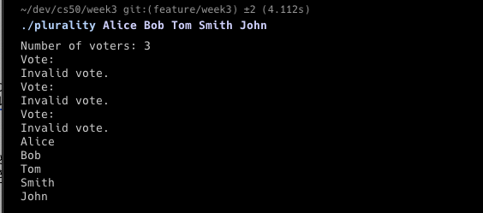
No.7

